箱唛扫码
Factory name (工厂名称)
PO. Number(订单号) | 56297-25南美单
Style Code.(款号) | 4786-990中国产地
Product Code.(产品编号) | RECYCLE CARE LABEL RECYCLE COMPONENT LABEL BLANK CARE LADEL | Carton No.(箱号):
Inner Packages(包装方式） | 2000pcs/ bundle | 1/1
SIZE/qty (尺码/数量) | 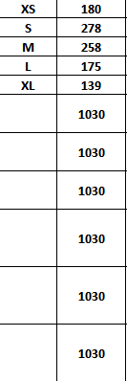
Carton Dimension（箱规） | 10*12*12 | Country of Origin：
Gross Weight（毛重） | 1kg | Made In China
Net Weight（净重） | 0.6kg
Remark（备注）

04786990251016
04786990251023
04786990251030
04786990251047
04786990251054
04786990251016
04786990251023
04786990251030
04786990251047
04786990251054

